상품제안서
르웨이 14인치 레디백 캐리어파우치 | 상품코드: F16733

 |  |  |  |  |  |  | 02-412-0044 | www.easy1.co.kr
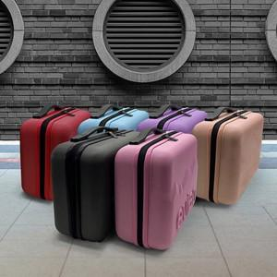

【상세/제작정보】 | *500개 이상 제작 가능합니다.(미만은 제작 불가) *500개 이상 주문제 제품양각, 내피 1도인쇄, 지퍼각인, 종이케이스 1도인쇄 포함

【인쇄/포장옵션】 | 형압인쇄 / 포장불가능

【공급단가】 | 수량 | 500~ | 1,000~ | 3,000~ | 5,000~ | 10,000~
*VAT별도 | 단가 | 19,200원 | 18,750원 | 18,450원 | 18,000원 | 17,250원

【상품 URL】 | http://www.easy1.co.kr/src/goods_detail.php?gdno=16733

